【記入例(一般）】
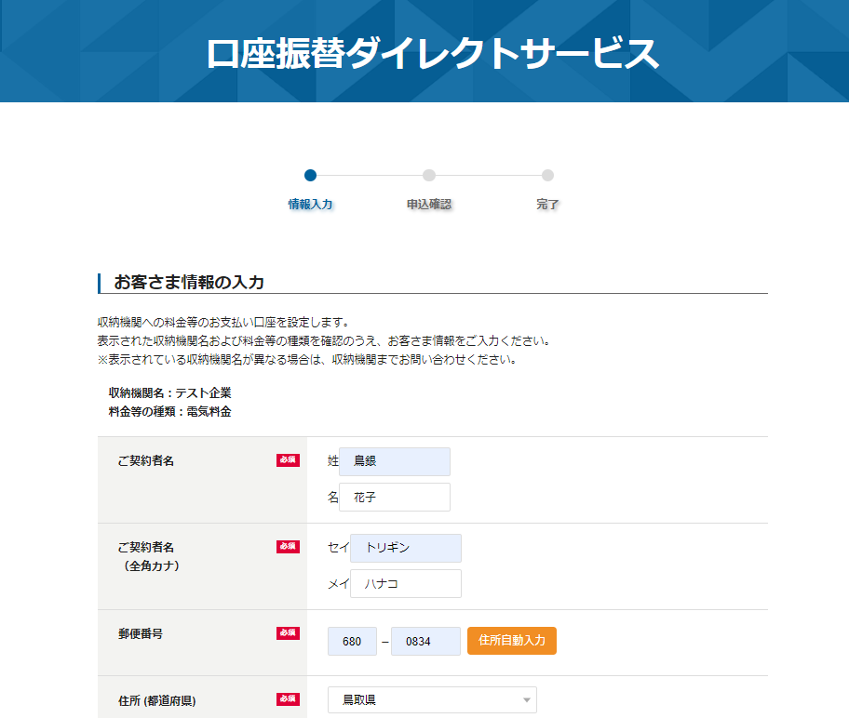
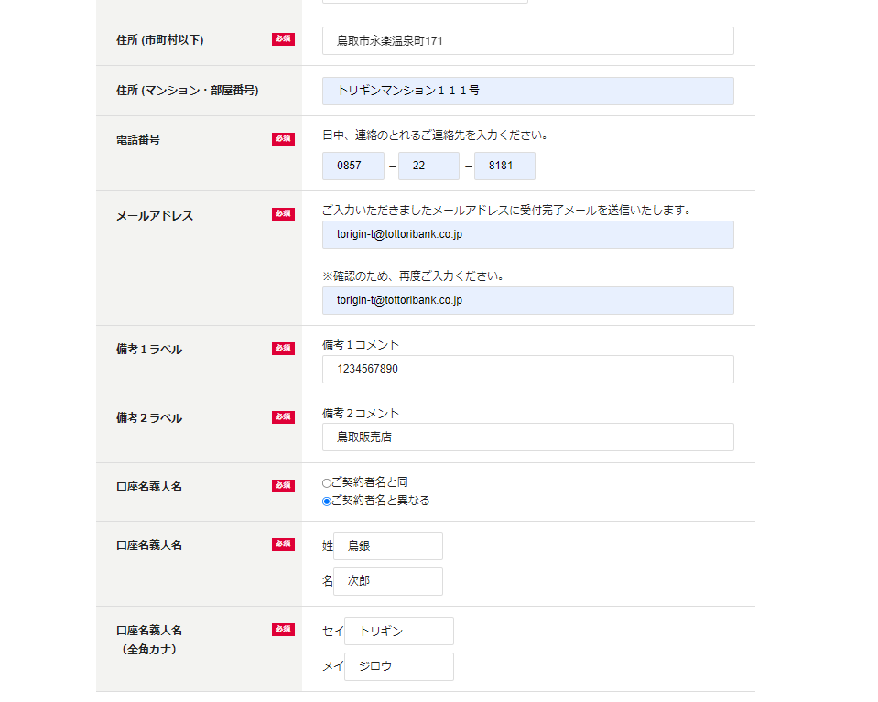
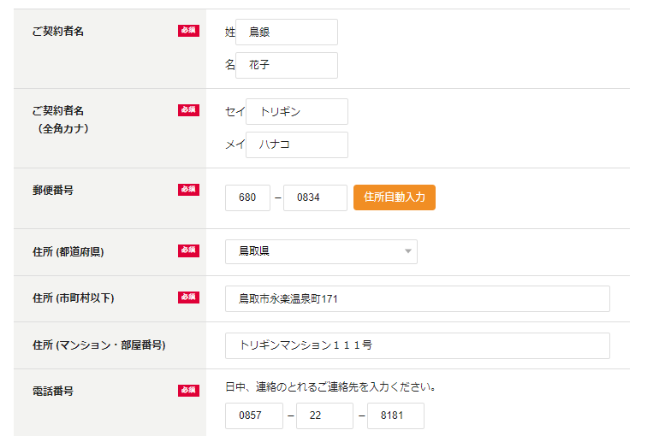
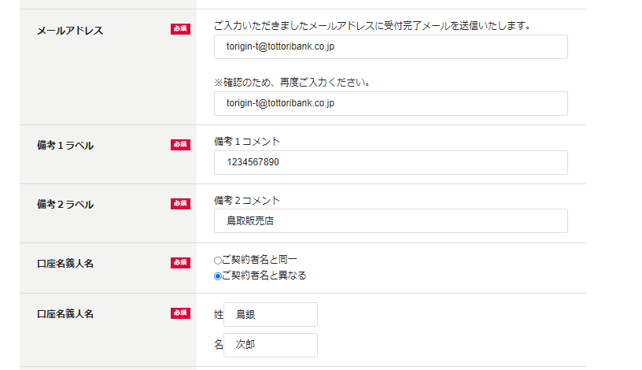
収納機関名：とりぎん新聞販売代理店
料金等の種類：新聞購読料
申込書に記載のお客様番号（10桁）を入力ください。
お客様番号
販売店名
販売店名を入力ください。（鳥取販売店、米子販売店、倉吉販売店のいずれか）
口座振替ダイレクトサービス基本情報登録シート
記入例に基づいた
申込画面イメージ
記入例
（一般収納企業）
株式会社鳥取銀行 宛

登録区分 |  |  | 新規 |  | （選択ください）
申込日 |  |  | 2023-03-01 |  | （yyyy/mm/dd）

基本情報 | 会社名 |  |  |  | とりぎん新聞販売代理店 |  |  |  |  | （全角）
 | 住所 |  |  |  | 鳥取県鳥取市ｘｘｘ |  |  |  |  | （全角）
 | 委託者コード |  |  |  | 1234567890 |  |  |  |  | （半角数字10桁）
 | 料金の種類 |  |  |  | 新聞購読料 |  |  |  |  | （全角）
 | 区分選択 |  |  |  | 学校関係を選択すると、申込入力画面に、以下の項目を表示します。 「学校名」、「学年・組」、「児童・生徒名」 ※学校名の入力欄を非表示にすることも可能です。
 |  |  |  |  | ○ | 一般収納機関 |  | 学校関係
 | 学校名の表示有無 |  |  |  | ○ | 表示しない |  | 表示する
口座振替契約情報を受信するメールアドレスと受信したメールに添付された口座振替契約情報を解凍するためのパスワードを入力ください。
ご連絡先など | 担当者氏名 |  |  |  | 鳥銀 太郎 |  |  |  |  | （全角）
 | 電話番号 |  |  |  | 0857-99-9999 |  |  |  |  | （半角英数）
 | 受付結果受信用メールアドレス |  |  |  | torigin-taro@tottoribank.co.jp |  |  |  |  | （半角英数）
 | CSVファイル解凍パスワード |  |  |  | 1234abcd |  |  |  |  | （半角英数4～10文字）

申込画面の各種設定 | 備考欄１ |  |  |  | ・収納企業様で独自の情報をお客様に入力いただく場合、「表示する」を選択ください。 画面表示する場合、項目名の設定やコメントを表示することが可能です。 ※例えば、「お客様番号」などを入力していただきたい場合等に活用いただけます。
 |  | 表示有無 |  |  | ○ | 表示する （必須入力欄になります） |  |  | 表示しない
 |  | 項目名 |  |  | お客様番号
 |  | 表示するコメント （全角50文字以内） |  |  | 申込書に記載のお客様番号（10桁）を入力ください
 | 備考欄２ |  |  |  | ・備考欄１とは別の入力欄を表示することが可能です。
 |  | 表示有無 |  |  | ○ | 表示する （必須入力欄になります） |  |  | 表示しない
 |  | 項目名 |  |  | 販売店名
 |  | 表示するコメント （全角50文字以内） |  |  | 販売店名を入力ください。（鳥取販売店、米子販売店、倉吉販売店のいずれか）

【銀行回答欄】 |  |  |  | ※お客様へのご案内の前に、以下のURL及びQRコードから、上記の申込画面が正しく表されるかご確認ください。

備考１で入力いただいた内容が反映されます。不要な場合は「表示しない」を選択ください。
備考２で入力いただいた内容が反映されます。不要な場合は「表示しない」を選択ください。
サービス開始日
申込サイトURL |  |  |  |  |  |  | QRコード （※）
 |  |  |  |  |  |  |  |  |  |  | ※QRコードは株式会社デンソーウェーブの登録商標です

【記入例(学校関係）】
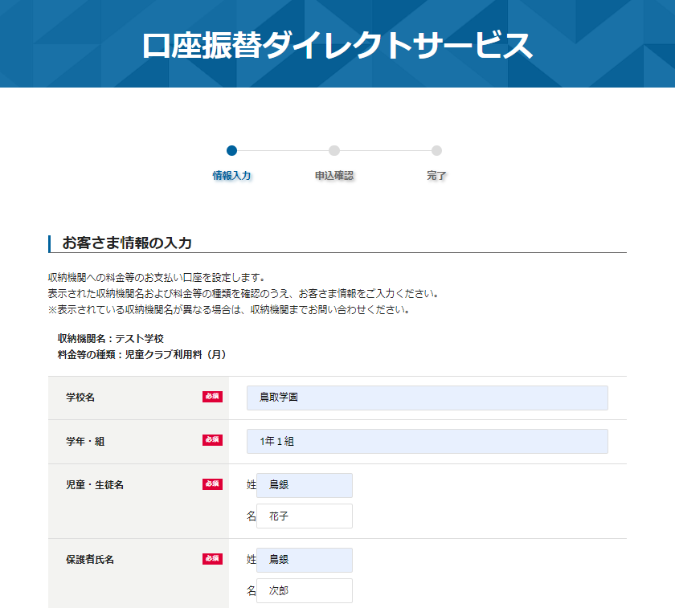
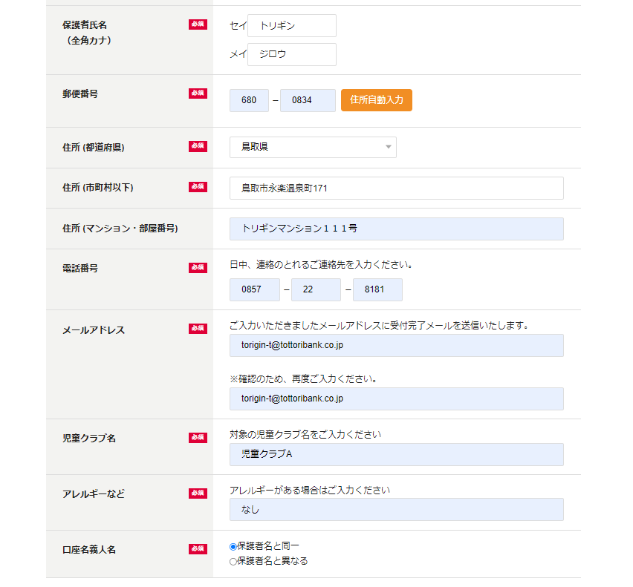
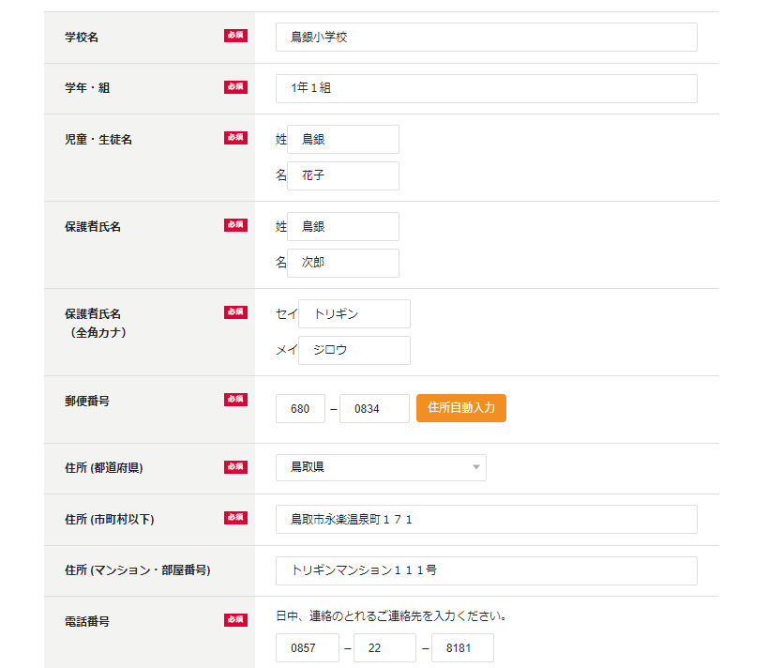
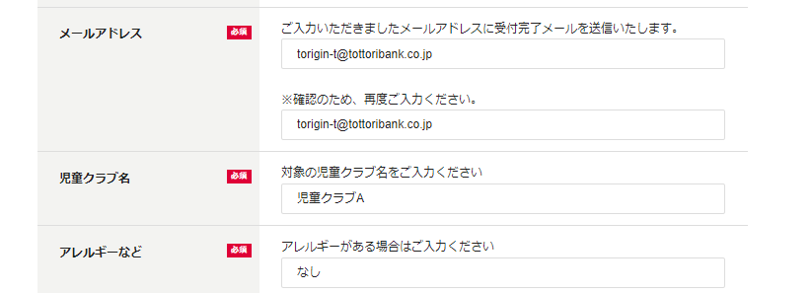
出席番号
不明な場合は、不正と入力ください。
１０番
在校生の有無
兄弟姉妹が在校されている場合は、お名前を入力ください。
鳥銀 三郎
収納機関名：鳥銀小学校
料金等の種類：学校諸経費
記入例に基づいた
申込画面イメージ
記入例
（学校関係）
口座振替ダイレクトサービス基本情報登録シート |  |  |  |  |  |  |  |  |  |  |  | 新規
 |  |  |  |  |  |  |  |  |  |  |  | 変更
株式会社鳥取銀行 宛

登録区分 |  |  | 新規 |  | （選択ください）
申込日 |  |  | 2023-03-01 |  | （yyyy/mm/dd）

基本情報 | 会社名 |  |  |  | 鳥銀小学校 |  |  |  |  | （全角）
 | 住所 |  |  |  | 鳥取県鳥取市ｘｘｘ |  |  |  |  | （全角）
 | 委託者コード |  |  |  | 1234567890 |  |  |  |  | （半角数字10桁）
 | 料金の種類 |  |  |  | 学校諸経費 |  |  |  |  | （全角）
 | 区分選択 |  |  |  | 学校関係を選択すると、申込入力画面に、以下の項目を表示します。 「学校名」、「学年・組」、「児童・生徒名」 ※学校名の入力欄を非表示にすることも可能です。
 |  |  |  |  |  | 一般収納機関 | ○ | 学校関係
 | 学校名の表示有無 |  |  |  |  | 表示しない | ○ | 表示する
口座振替契約情報を受信するメールアドレスと受信したメールに添付された口座振替契約情報を解凍するためのパスワードを入力ください。
ご連絡先など | 担当者氏名 |  |  |  | 鳥銀 太郎 |  |  |  |  | （全角）
学校名の表示有無を「表示しない」と記入いただいた場合、この項目は非表示となります。
 | 電話番号 |  |  |  | 0857-99-9999 |  |  |  |  | （半角英数）
 | 受付結果受信用メールアドレス |  |  |  | torigin-taro@tottoribank.co.jp |  |  |  |  | （半角英数）
 | CSVファイル解凍パスワード |  |  |  | 1234abcd |  |  |  |  | （半角英数4～10文字）

申込画面の各種設定 | 備考欄１ |  |  |  | ・収納企業様で独自の情報をお客様に入力いただく場合、「表示する」を選択ください。 画面表示する場合、項目名の設定やコメントを表示することが可能です。 ※例えば、「お客様番号」などを入力していただきたい場合等に活用いただけます。
 |  | 表示有無 |  |  | ○ | 表示する （必須入力欄になります） |  |  | 表示しない
 |  | 項目名 |  |  | 出席番号
 |  | 表示するコメント （全角50文字以内） |  |  | 不明な場合は、不明と入力ください。
 | 備考欄２ |  |  |  | ・備考欄１とは別の入力欄を表示することが可能です。
 |  | 表示有無 |  |  | ○ | 表示する （必須入力欄になります） |  |  | 表示しない
 |  | 項目名 |  |  | 在校生の有無
 |  | 表示するコメント （全角50文字以内） |  |  | 兄弟姉妹が在校されている場合は、お名前を入力ください。

【銀行回答欄】 |  |  |  | ※お客様へのご案内の前に、以下のURL及びQRコードから、上記の申込画面が正しく表されるかご確認ください。

サービス開始日
申込サイトURL |  |  |  |  |  |  | QRコード （※）
 |  |  |  |  |  |  |  |  |  |  | ※QRコードは株式会社デンソーウェーブの登録商標です

備考１で入力いただいた内容が反映されます。不要な場合は「表示しない」を選択ください。

備考２で入力いただいた内容が反映されます。不要な場合は「表示しない」を選択ください。

備考１で入力いただいた内容が反映されます。不要な場合は「表示しない」を選択ください。

備考２で入力いただいた内容が反映されます。不要な場合は「表示しない」を選択ください。

